参考図面
（参考図面）社会資本総合整備計画

計画の名称 | 第３期 快適な住環境のまちづくりに向けた社会基盤づくり（防災・安全）
計画の期間 | 令和７年度 ～ 令和11年度 （５年間） | 交付対象 | 八幡平市
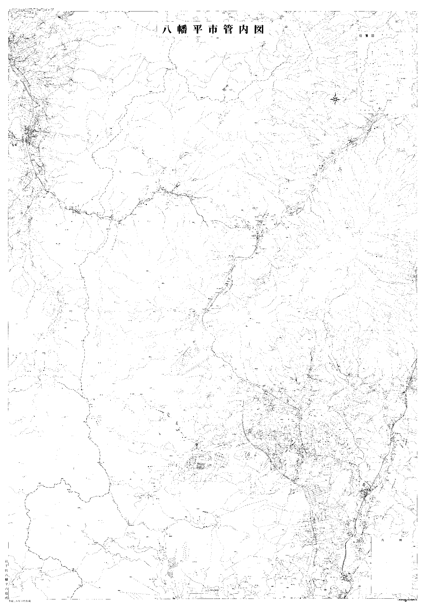

（他）鴨志田線ほか

（１）安比高原駅線

（１）安比線

（他）椛沢線

（他）南北支線ほか

（他）永持１号線ほか

大更駅西口駅前広場整備事業

（１）山子沢線

